ورقة1
01/01/2019 08:54:49 ص

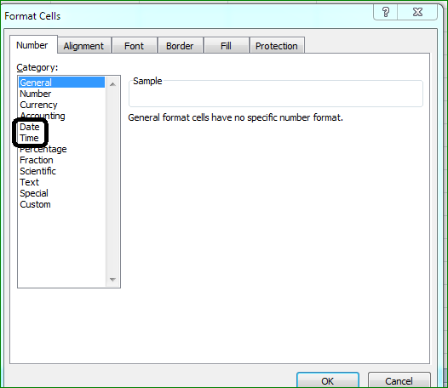
اريد فصل التاريخ فى خانة لوحده عن الوقت

2019-02-10 19:08:31 | 2019-02-10 19:08:31

